Blad1
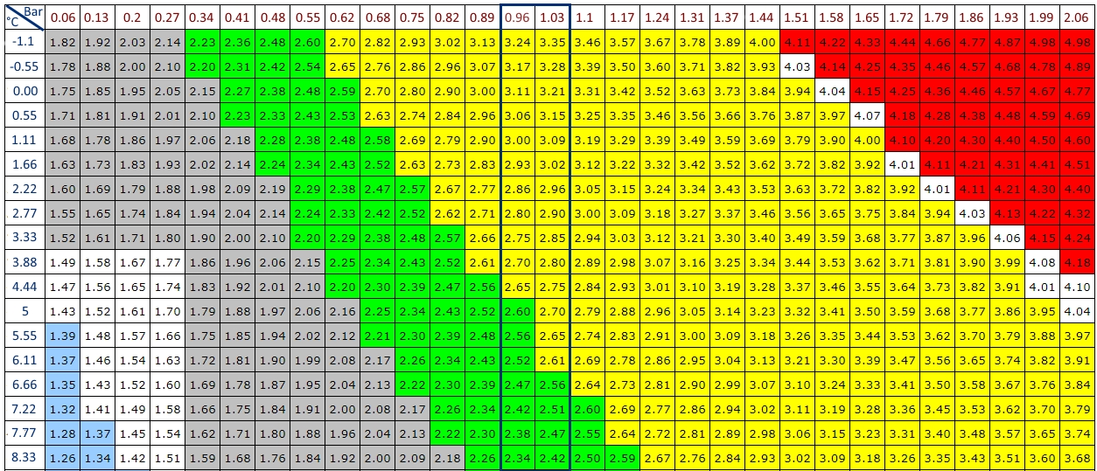
Berekening suikergift bij bottelen vanuit CCT (dus suikergift rechtstreeks in flesje)

Onderstaande is siroop die ik maak met een open vuurvaste beker in het mandje van de drukpan of in microgolf:
 |  | Gele velden zelf in te vullen
 |  | Aantal liter bier te bottelen | 30
 |  | Water begin (ml) | 199
 |  | Suiker (gr) | 265.0
 |  | Na koken en koelen (ml) | 360 | (Incl. volume gehydr. gist)
 |  | Gr. bottelsuiker per liter bier | 8
 |  | Vacuüm(*) gelagerd? Ja=0,5, nee=0 | 0 | flesjes:
 |  | gr/ml | 0.74 | 250 | 2.72 | ml/flesje
 |  |  |  | 300 | 3.26 | ml/flesje
 |  |  |  | 330 | 3.59 | ml/flesje
 |  |  |  | 375 | 4.08 | ml/flesje
 |  |  |  | 500 | 5.43 | ml/flesje | of: | 2.72 | x 2
 |  |  |  | 750 | 8.15 | ml/fles | of: | 4.08 | x 2
 |  |  |  | 1500 | 16.30 | ml/fles | of: | 4.08 | x 4
Druklagering…! |  | Colaflesje met drukmeter (testflesje) |  | 200 | 2.17 | ml/flesje
II
II |  | (*) onderdruk komt door koude lagering met gistvat volledig dicht, dus door krimp van het bier.
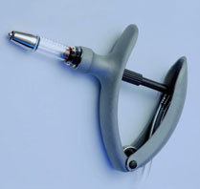
II
II
II
II
\/

 |  | Ik bottel met een eco-matic spuit van max. 5 ml, dus vandaar de hoeveelheden x 2 of x 4 bij grotere flessen.

BOTTELEN NA VERGISTING OP DRUKVAT.
Suiker Type Correctie factor:
Kristalsuiker = 1.00
Brouwsuiker = 1.15
Honing = 1.40
Stroop = 1.80
Glucose = 1.15
Droog Moutextract = 1.50
 | GELE VAKJES ZELF IN TE VULLEN..! |  |  | Gr./fles
 |  |  |  | 0,25L
Gewenste CO2 op fles | 3 | Vol. |  | 0.20
Aanwezig CO2 uit gisting/lagering | 2.6 | Vol. (overnemen uit onderstaande tabel) |  | 0,33L
Liters bier | 25 | L. |  | 0.26
Correctiefactor suiker | 1 |  |  | 0,5L
Bottelsuiker gr/liter | 0.8 | gr |  | 0.40
Totaal gr. bottelsuiker | 20 | gr |  | 0,75L
 |  |  |  | 0.60
 | ((Gewenste CO2 | - | CO2 uit lagering) | * | 2 | * | Suiketype) | * | Liters) | Totaal | gr/liter | aan bvb 8,5=
Formule | 3 |  | 2.6 |  | 2 |  | 1 |  | 25 | 20 | 0.8 | 212.5

